关系图
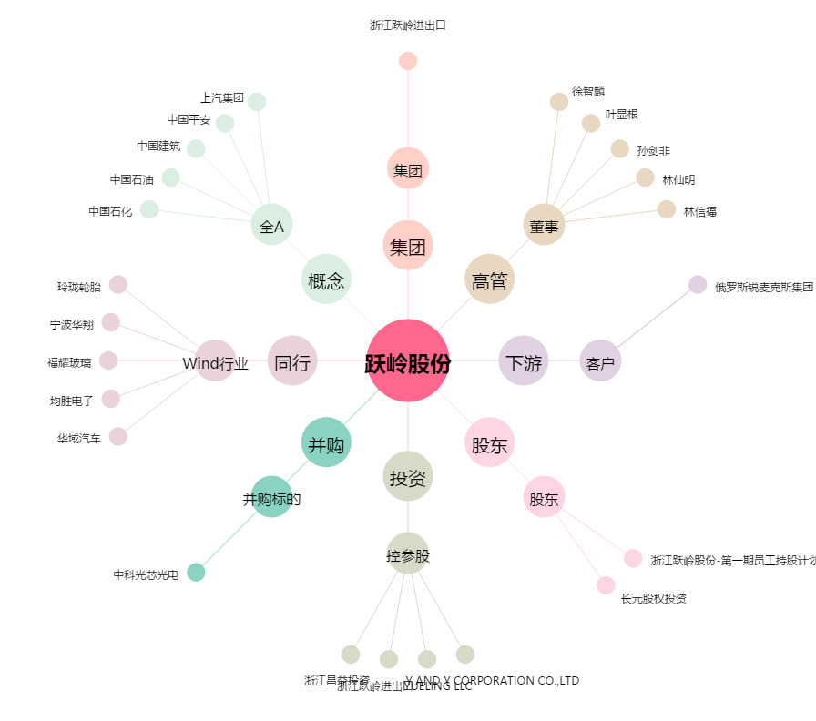
跃岭股份[002725.SZ] - 关系概览图

